MPS др метрики
https://wiki.tcsbank.ru/pages/viewpage.action?pageId=8507435153

 |  |  |  |  | усредненные
ФОТ (ком персонал + маркетинг) | 36900000
CAC (аллокация)

Кол-во новых клиентов | 754
Кол-во активных клиентов | 10974

CAC (продажи и маркетинг) | 24100 | 27800 | 35000 | 25700 | 28150 | где разбивка? | триал вкл?
LTV (удельные расходы на продление и удержание) | 1600 | 1500 | 1700 | 1500 | 1575

LTV MPStats (за май 2025-апрель 2026) - v1 исх
Сегмент по обороту | LTV | LT
10 + млн | 58,146 ₽ | ?
1-10 млн | 35,294 ₽ | ?
менее 1 млн | 22,557 ₽ | ?
Unk | 14,103 ₽ | ?

LTV MPStats (за май 2025-апрель 2026) - v2 очищенные
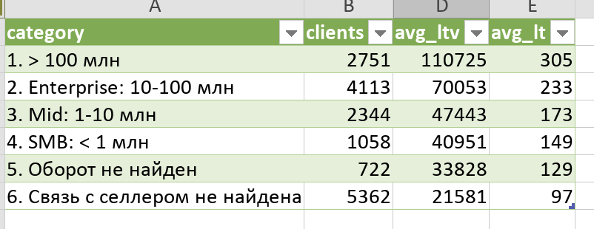

Сегмент по обороту | Клиентов | LTV | LT | LT мес
>100 млн | 2751 | 110,725 ₽ | 305 | 10.2
10 + млн | 4113 | 70,053 ₽ | 233 | 7.8
1-10 млн | 2344 | 47,443 ₽ | 173 | 5.8
менее 1 млн | 1058 | 40,951 ₽ | 149 | 5.0
без оборотов | 722 | 33,828 ₽ | 129 | 4.3
связь с селлером не найдена | 5362 | 21,581 ₽ | 97 | 3.2

 |  | https://mpstats.io/tariffs
Тарифы | БЫЛО | СТАЛО (с июня 26)
 | 1 мес | 1 мес
Озон | 8000
WB | 15000
Весь МПС | 20000 | 13000 | 30000 | 70000
 |  | База | Средний | Корпоративный
Отдельные блоки | 3000

для Т (скидка 50%) |  | 6500 | 15000 | 35000

Ср чек | 30000 | нет данных пока (можно посчиать в начале/сер июля)
 | оптимисчтино

